ΔΥΝΑΜΕΙΣ
Δυνάμεις

Δύναμη ονομάζουμε έναν σύντομο τρόπο με τον οποίο
γράφουμε τον πολλαπλασιασμό ενός αριθμού επί τον εαυτό του
πολλές φορές.
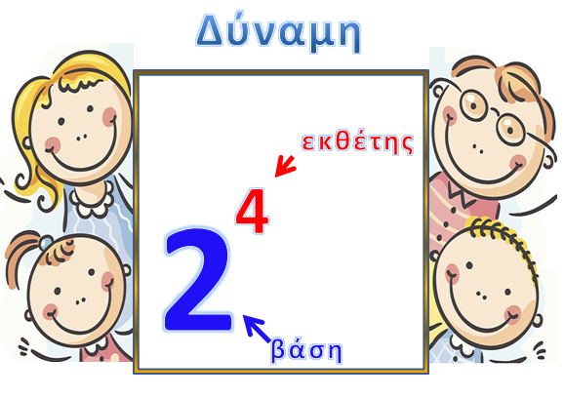
 |  | 2⁴ | = 2 . 2 . 2 . 2

Η δύναμη 2⁴ διαβάζεται με δύο τρόπους:
α) Δύο στην τετάρτη ή
β) Τέταρτη δύναμη του δύο.
Ασκήσεις
Για τη δύναμη επιλέγουμε από τη λίστα
1. Να γράψετε τα πιο κάτω γινόμενα ως δυνάμεις:
Να επιλέξετε από τη λίστα τη σωστή απάντηση
α) 2 . 2 . 2 = |  |  |  |  |  | λίστα |  |  |  |  | 2² | 2³ | 3² | 4²

β) 2 . 2 . 2 . 2 = |  |  |  |  |  |  |  |  |  |  | 2³ | 2⁴ | 4² | 4⁴

γ) 3 . 3 = |  |  |  |  |  |  |  |  |  |  | 3² | 3³ | 2³ | 2⁴

δ) 3 . 3 . 3 . 3 = |  |  |  |  |  |  |  |  |  |  | 3³ | 3⁴ | 4³ | 4⁴

ε) 5 . 5 = |  |  |  |  |  |  |  |  |  |  | 5² | 5³ | 2⁵ | 5⁵

στ) 5 . 5 . 5 . 5 = |  |  |  |  |  |  |  |  |  |  | 4⁴ | 4⁵ | 5⁴ | 5⁵

ζ) 2 . 2 . 2 . 2 . 2 = |  |  |  |  |  |  |  |  |  |  | 2⁴ | 2⁵ | 5² | 5⁵

η) 4 . 4 . 4 = |  |  |  |  |  |  |  |  |  |  | 3³ | 3⁴ | 4² | 4³

θ) 3 . 3 . 3 . 3 . 3 = |  |  |  |  |  |  |  |  |  |  | 5³ | 5⁵ | 3⁴ | 3⁵

ι) 5 . 5 . 5 = |  |  |  |  |  |  |  |  | 0 |  | 5³ | 5⁴ | 3⁵ | 5⁵

Γράφουμε στα πράσινα κουτάκια.
2 . Να βρεις το αποτέλεσμα:
 |  |  | πράξη |  |  | ΑΠΑΝΤΗΣΗ
α) | 2³ = |  |  |  | =

β) | 3⁴ = |  |  |  | =

γ) | 5²= |  |  |  | =

δ) | 4³= |  |  |  | = |  |  |  | 0

2) Να βάλετε "ν" στη σωστή απάντηση για κάθε
μια από τις εξισώσεις.
α) 5 . 5 . 5 . 5 = |  |  |  | 2⁵ | 5⁴ | 4⁵ | 5²

β) 8 . 8 . 8 = |  |  |  | 8² | 3.8 | 8³ | 888

3 . Να υπολογίσετε τις πιο κάτω δυνάμεις:
α) | 10² =

β) | 10⁴ =

γ) | 10⁶ =

δ) | 2.10³ = |  |  |  |  |  |  |  | 0

Γράφουμε στα πράσινα κουτάκια.
Για τη δύναμη επιλέγουμε από τη λίστα
4. Να συμπληρώσετε τον πίνακα όπως στο παράδειγμα:
Συμβολική |  | Λεκτική |  |  |  | Δύναμη του 10 |  |  |  | 10²
μορφή |  | μορφή |  |  |  |  |  |  |  | 10³
300 |  | τριακόσια |  |  | = | 3 | Χ | 10² |  | 10⁴
J |  |  |  |  |  | J |  | J |  | 10⁵

 |  | τετρακόσιες |  |  | = |  | Χ |  | λίστα | 10⁶
 |  | χιλιάδες |  |  |  |  |  |  |  | 10⁷
 |  |  |  |  |  |  |  |  | 0 | 10⁸
 |  | οχτώ |  |  | = |  | Χ |  |  | 10⁹
 |  | εκατομμύρια |  |  |  |  |  |  |  | 10¹⁰
 |  |  |  |  |  |  |  |  | 0 | 10¹¹
 |  | ένα εκατομμύριο |  |  | = |  | Χ |  |  | 10¹²
 |  | πεντακόσιες χιλιάδες
 |  |  |  |  |  |  |  |  | 0
 |  | τριακόσιες είκοσι |  |  | = |  | Χ
 |  | χιλιάδες
 |  |  |  |  |  |  |  |  | 0
 |  |  |  |  |  |  |  |  | 0

Βαθμολογία
 |  |  |  | 0 | /100

Συγγραφέας: Κύπρος Ιωάννου

